Resumen
Mercado de pregrados de Ciencia de Datos y programas cercanos — Colombia
Base cuantitativa oficial hasta 2025 (SNIES). Se excluyen sustitutos. EIA 2026* se muestra únicamente como referencia interna no oficial y no es temporalmente comparable con 2025.

DIRECTOS Programas cuyo título contiene explícitamente Ciencia de Datos / Data Science (incluye ingenierías y combinaciones con IA o inteligencia de negocios). |  |  | CERCANOS Estadística, Ingeniería Estadística, Estadística y Ciencias Actuariales, Ciencias de la Computación (incl. combinaciones con IA), Computación Científica, Ingeniería Matemática, Matemáticas Aplicadas y Ciencias de la Computación y Matemáticas con énfasis en Estadística. | FUERA DE ESTA VERSIÓN Ingeniería de Sistemas, Software, Informática y licenciaturas; esta versión no incluye sustitutos. | EIA 2026* 59 estudiantes actualmente en Ciencia de Datos. *Dato interno 2026, no oficial SNIES; comparación sólo referencial frente a datos oficiales 2025.

Colombia 2025 — estudiantes actuales |  |  | Universidades seleccionadas 2025 | Participación seleccionadas / país | EIA Ciencia de Datos 2026*
6,821 |  |  | 2,590 | 38.0% | 59

Estudiantes actuales 2025 — Colombia vs universidades seleccionadas
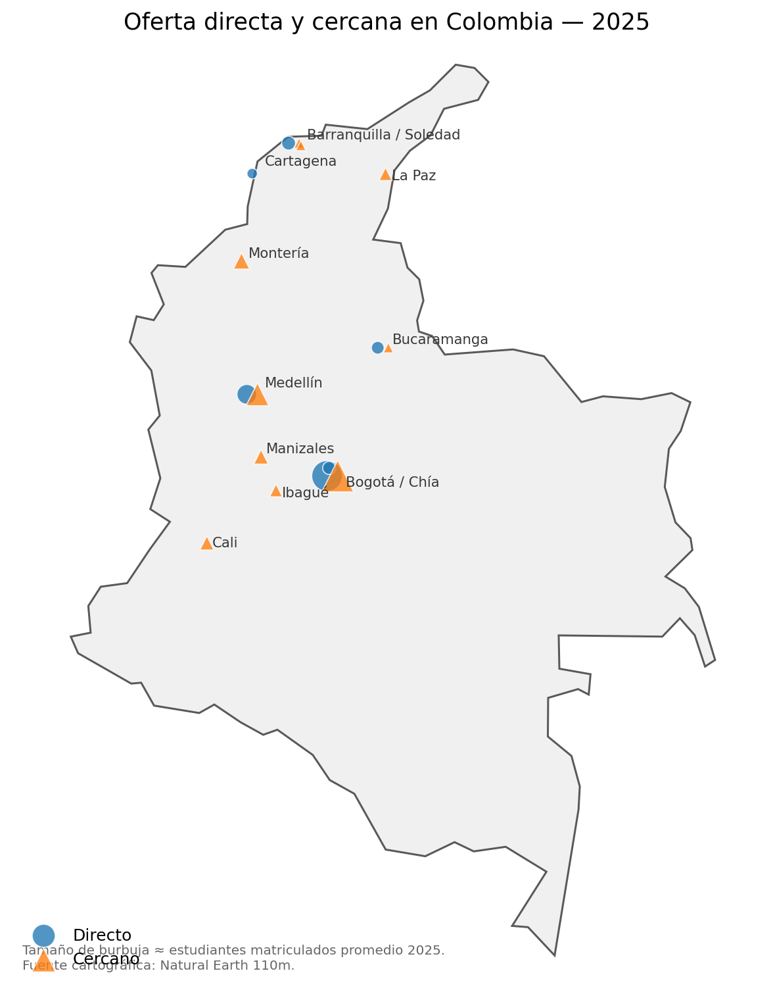
Universo | Directos | Cercanos
Colombia 2025 | 2895 | 3926
Universidades seleccionadas 2025 | 791.5 | 1798.5

Programas directos — estudiantes actuales 2025 + EIA 2026*
Programa | Estudiantes
Javeriana (2025) | 290.5
del Norte (2025) | 179.5
Pontificia Bolivariana (UPB) (2025) | 168
de La Sabana (2025) | 153.5
EIA CD (2026*) | 59

 |  |  |  | LECTURA EIA 2026* Los 59 estudiantes de EIA corresponden a 2026 y son un dato interno no oficial. Los demás valores son promedios de matrícula SNIES 2025. Sirve para comparar orden de magnitud, no desempeño en un mismo corte temporal.

 |  |  |  | El universo nacional 2025 definido por la taxonomía suma 6,821 estudiantes matriculados promedio. Las universidades seleccionadas concentran 2,590, equivalentes a 38.0% del universo observado.

Metodología nacional 2025: se filtraron pregrados de nivel universitario y se clasificaron por título. El mapa es una instantánea estática de 2025; el tamaño de burbuja representa aproximadamente los matriculados promedio 2025. Fuente cartográfica: Natural Earth 110m.

Nuevo ingreso 2025 (primer curso SNIES): país = 3,238; universidades seleccionadas = 794. Las seleccionadas representan 24.5% del nuevo ingreso nacional observado bajo esta taxonomía.

Cronologia
Cronología de aparición de programas directos
Ordenado por fecha de registro calificado como hito verificable. La columna de inicio/primera observación distingue registro, lanzamiento e inicio efectivo.

Orden de habilitación — año del registro calificado
Orden | Universidad | Programa directo | Fecha registro calificado | Año registro | Inicio / primera observación | Interpretación | Fuente | Programa | Año registro
1 | Universidad Pontificia Bolivariana (UPB) | Ingeniería en Ciencia de Datos | 2019-12-10 | 2019 | 2020/2021* | Registro MEN 14258 (10-dic-2019); primer año observado en nuestra serie: 2021. | https://www.upb.edu.co/es/ingenieria-ciencia-de-datos | Universidad Pontificia Bolivariana (UPB) — Ingeniería en Ciencia de Datos | 2019
2 | Pontificia Universidad Javeriana | Ciencia de Datos | 2019-12-27 | 2019 | 2020/2021* | Registro MEN 16761 (27-dic-2019); primer año observado en nuestra serie: 2021. | https://www.javeriana.edu.co/estudia-en-la-javeriana/novedades | Pontificia Universidad Javeriana — Ciencia de Datos | 2019
3 | Universidad del Norte | Ciencia de Datos | 2021-05-04 | 2021 | 2021 | Registro calificado 007515 del 04-may-2021. | https://www.uninorte.edu.co/web/ciencia-de-datos | Universidad del Norte — Ciencia de Datos | 2021
4 | Universidad de La Sabana | Ciencia de Datos | 2023-06-21 | 2023 | 2024 | Registro calificado 009900 del 21-jun-2023; primera observación SNIES en este análisis: 2024. | https://www.unisabana.edu.co/programas/pregrados/ciencia-de-datos | Universidad de La Sabana — Ciencia de Datos | 2023
5 | Universidad de los Andes | Ciencia de Datos | 2024-12-27 | 2024 | 2027-1 | Registro 25603 del 27-dic-2024; inicio de clases enero de 2027. | https://www.uniandes.edu.co/es/programas/ciencia-de-datos | Universidad de los Andes — Ciencia de Datos | 2024
6 | Universidad EIA | Ciencia de Datos | 2025-06-13 | 2025 | 2026-1 | Registro 011955 del 13-jun-2025; inicio 2026-1. | https://es.linkedin.com/posts/universidad-eia_universidadeia-activity-7354252848747974658-uYRJ | Universidad EIA — Ciencia de Datos | 2025
7 | Universidad de Medellín | Ingeniería de Datos e Inteligencia Artificial | 2026-04-16 | 2026 | 2026 | Registro 010366 del 16-abr-2026. | https://ingenierias.udemedellin.edu.co/ingenieria-de-datos-e-inteligencia-artificial/ | Universidad de Medellín — Ingeniería de Datos e Inteligencia Artificial | 2026
8 | Universidad Pontificia Bolivariana (UPB) | Ingeniería en IA y Ciencia de Datos | 2026-04-22 | 2026 | 2026 | Registro 010674 del 22-abr-2026. | https://portal.upb.edu.co/pregrados/ingenieria-en-ciencia-de-datos | Universidad Pontificia Bolivariana (UPB) — Ingeniería en IA y Ciencia de Datos | 2026

Proyeccion
ML baseline exploratorio — nuevo ingreso total (directos + cercanos seleccionados)
Modelo: regresión lineal supervisada como baseline ML sobre cinco observaciones anuales (2021–2025). Úsese sólo como escenario exploratorio; la muestra es pequeña y no incorpora aperturas 2026/2027 ni cambios estructurales.

Año | Observado | x - x̄ | y - ȳ | Producto | (x-x̄)^2 | Predicción lineal | (y-ȳ)^2 | Parámetro | Valor
2021 | 617 | -2 | -101.6 | 203.2 | 4 | 617.8 | 10322.56 | Promedio x | 2023
2022 | 657 | -1 | -61.6 | 61.6 | 1 | 668.2 | 3794.56 | Promedio y | 718.6
2023 | 718 | 0 | -0.6 | 0 | 0 | 718.6 | 0.36 | Pendiente | 50.4
2024 | 807 | 1 | 88.4 | 88.4 | 1 | 769 | 7814.56 | Intercepto | -101240.6
2025 | 794 | 2 | 75.4 | 150.8 | 4 | 819.4 | 5685.16 | R² | 0.920
2026 |  |  |  |  |  | 869.8
2027 |  |  |  |  |  | 920.2 |  | Lectura | Proyección
2028 |  |  |  |  |  | 970.6 |  | 2026 | 870
 |  |  |  |  |  |  |  | 2027 | 920
 |  |  |  |  |  |  |  | 2028 | 971

Nuevo ingreso observado 2021–2025 y tendencia lineal 2026–2028
 | Observado | Tendencia / proyección

Resultado exploratorio: la regresión lineal ajustada sobre 2021–2025 tiene R² ≈ 0.920. Con esta simplificación, el total de nuevo ingreso sería ~870 en 2026, ~920 en 2027 y ~971 en 2028. No debe usarse como presupuesto definitivo: cinco puntos son insuficientes para un forecast robusto y las nuevas aperturas cambian la estructura del mercado.

Graficas
Banco de gráficas — análisis histórico y competitivo
Todas las gráficas usan “Nuevo ingreso” como término visible (variable SNIES: matriculados en primer curso). La matriz de posición usa puntos sin unir: cada punto representa un programa.

Evolución de nuevo ingreso — programas directos
 | Javeriana | UPB | La Sabana | Uninorte
Item 1
Evolución de nuevo ingreso — programas cercanos
 | EAFIT — Ingeniería Matemática | UNAL — Ciencias de la Computación | UNAL — Ciencias de la Computación | UNAL — Estadística | UNAL — Estadística | de Antioquia (UdeA) — Estadística | de Medellín — Computación Científica | del Rosario — Matemáticas Aplicadas y Ciencias de la Computación

Nuevo ingreso anual observado — directos vs cercanos
 | Directos | Cercanos
Estudiantes actuales 2025 — ranking por programa
 | Segmento | Matriculados 2025

Nuevo ingreso 2025 — ranking por programa
 | Nuevo ingreso 2025
Item 1

Todas las universidades indicadas — estudiantes actuales 2025
 | Matriculados 2025

Todas las universidades indicadas — nuevo ingreso 2025
 | Nuevo ingreso 2025
Item 1

CAGR de nuevo ingreso — desde primer año observado hasta 2025
 | Segmento | CAGR

Variación de nuevo ingreso — 2025 vs 2024
 | YoY 2025 vs 2024
Item 1

Mapa de posición 2025 — nuevo ingreso vs estudiantes actuales
 | Directos | Cercanos

Directos — estudiantes 2025 y EIA 2026*
 | Estudiantes

 |  | Programa | Segmento | Nuevo ingreso | Matriculados
 |  | Pontificia Universidad Javeriana — Ciencia de Datos | Directo | 106.0 | 290.5
 |  | Universidad Pontificia Bolivariana (UPB) — Ingeniería en Ciencia de Datos | Directo | 62.0 | 168.0
 |  | Universidad de La Sabana — Ciencia de Datos | Directo | 83.0 | 153.5
 |  | Universidad del Norte — Ciencia de Datos | Directo | 69.0 | 179.5
 |  | Universidad EAFIT — Ingeniería Matemática | Cercano | 46.0 | 173.0
 |  | Universidad Nacional de Colombia — Ciencias de la Computación | Cercano | 65.0 | 234.0
 |  | Universidad Nacional de Colombia — Ciencias de la Computación | Cercano | 66.0 | 192.5
 |  | Universidad Nacional de Colombia — Estadística | Cercano | 72.0 | 408.0
 |  | Universidad Nacional de Colombia — Estadística | Cercano | 59.0 | 274.5
 |  | Universidad de Antioquia (UdeA) — Estadística | Cercano | 72.0 | 174.5
 |  | Universidad de Medellín — Computación Científica | Cercano | 42.0 | 55.0
 |  | Universidad del Rosario — Matemáticas Aplicadas y Ciencias de la Computación | Cercano | 52.0 | 287.0

G8 Medellín — estudiantes actuales 2025
 | Matriculados 2025
Item 1
Benchmark nacional — estudiantes actuales 2025
 | Matriculados 2025
Item 1

Participación de las universidades seleccionadas en el universo país
Composición del universo nacional 2025 — directo vs cercano
 | Directos | Cercanos
Grupo | Matriculados 2025
Universidades seleccionadas | 2590
Resto del país | 4231

